エネミー
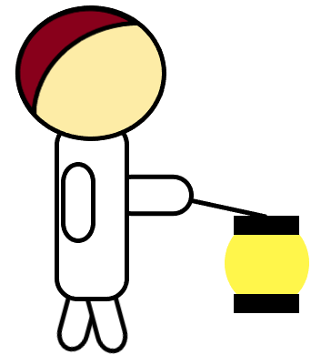
 | エネミーA（寝ている人）
 | 条件 | 動作
 | ランダム | 寝ている | ※順番は固定
 |  | 起きる
 | 一定 | いびきが止まる
 | 枕が返された | ずっと寝ている
 | 紐づくもの
 | 枕 | 赤子 | 危険範囲

 | 寝ている状態（仮） |  | 起きた状態（仮） | いびきが止まった状態（仮）
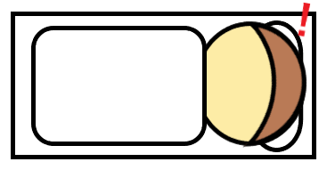
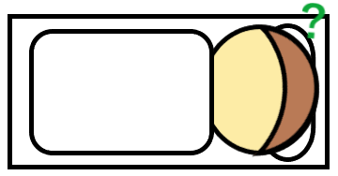

 | エネミーB（見回り）
 | 条件 | 動作
 | なし | 歩く | ※一本道の廊下をぐるりと巡回している イメージ：車の車線変更
 | プレイヤーが灯の 範囲に入る | 見つかった状態に なる | ※灯は家の中に貫通しない
高難易度 | 一定歩数を歩く | 横を向く
 | 紐づくもの
 | 危険範囲

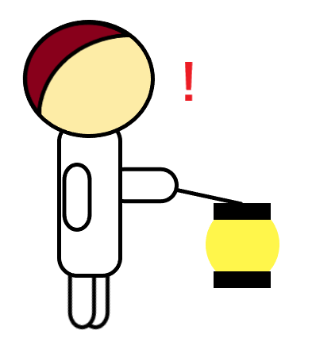
 | 歩いている状態（仮） |  | 見つけた状態（仮）

